chainscore22
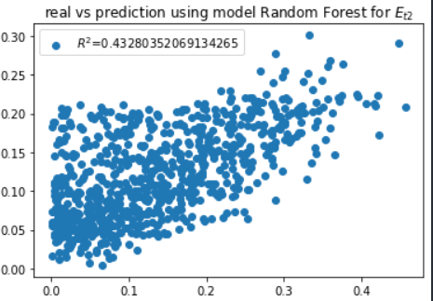
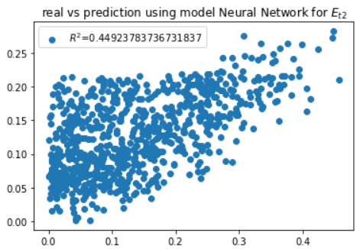
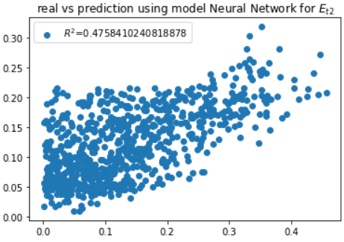
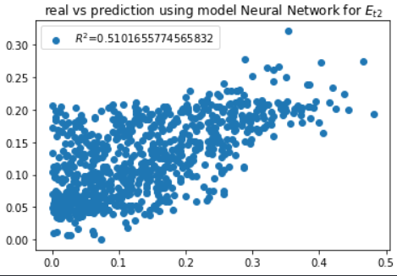
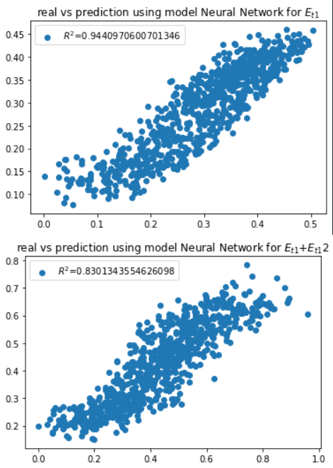
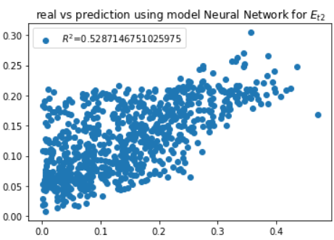
 | 0 | 1 | 2 | max Et2 | 0.5287146751
0 | 0.90907492259 | 0.73782982593 | 0.2850863242 | av for knn | 0.28411612105
1 | 0.87163826886 | 0.77162503215 | 0.44083460713 | av for lr | 0.42297352387
2 | 0.95275623785 | 0.81625243267 | 0.46262281614 | av for rf | 0.43525982064
3 | 0.94409706007 | 0.83013435546 | 0.5287146751 | av for nn | 0.46371261338
4 | 0.94664152837 | 0.81051389577 | 0.44813012268 | av for gra boost | 0.41778004179
5 | 0.95320883696 | 0.78571729643 | 0.36962442159 | av for ada boost | 0.35920748749
6 | 0.78805664706 | 0.76042146405 | 0.39763470962 | av for svc | 0.36970451537
7 | 0.91494606757 | 0.73904722814 | 0.27044774942
8 | 0.87673749098 | 0.76601222233 | 0.43237935019
9 | 0.95585072948 | 0.81239162405 | 0.43280352069
10 | 0.9536470993 | 0.79570459826 | 0.3546039529
11 | 0.95528959997 | 0.81050861367 | 0.40917499682
12 | 0.95779438844 | 0.79943049297 | 0.37836047362
13 | 0.80465504027 | 0.75517817896 | 0.35833148335
14 | 0.9281381657 | 0.72989396887 | 0.28934983989
15 | 0.88519871285 | 0.73792421175 | 0.37132576222
16 | 0.95872676442 | 0.78174337105 | 0.39304113205
17 | 0.91835454206 | 0.80329963908 | 0.44923783737
18 | 0.95526885685 | 0.7773048156 | 0.37881839606
19 | 0.95776116132 | 0.76217224099 | 0.33143629344
20 | 0.79884117108 | 0.73257460487 | 0.33180711176
21 | 0.92244201708 | 0.73945240808 | 0.28629975527
22 | 0.87236725663 | 0.75915506592 | 0.43486803497
23 | 0.96190539241 | 0.81512594928 | 0.46148100793
24 | 0.96147678102 | 0.81980837468 | 0.51016557746
25 | 0.96413056597 | 0.8102487793 | 0.44270673399
26 | 0.96542794064 | 0.79919237736 | 0.40387906548
27 | 0.79870647601 | 0.74635117017 | 0.3758806023
28 | 0.90040434426 | 0.72747623667 | 0.28939693644
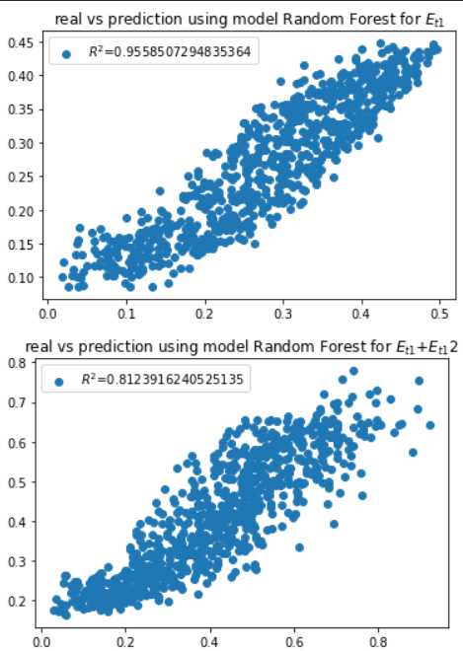
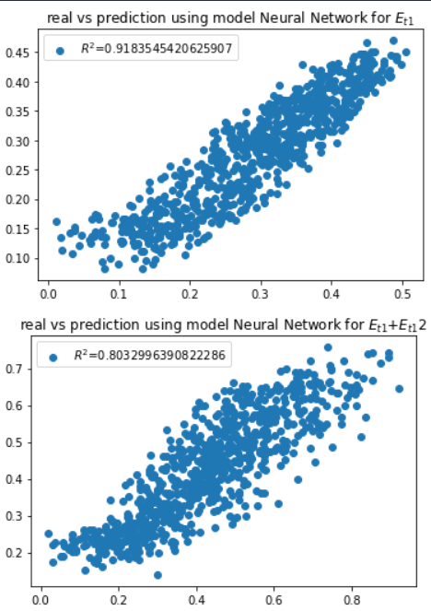
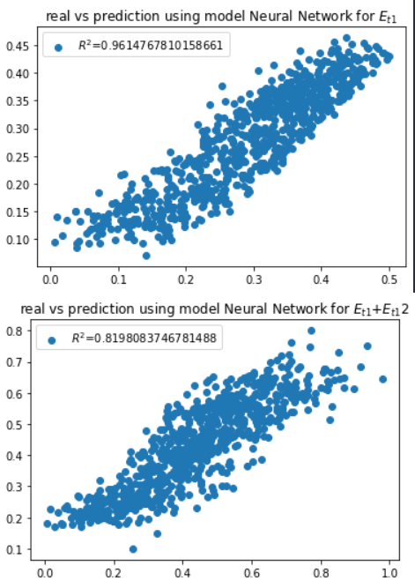
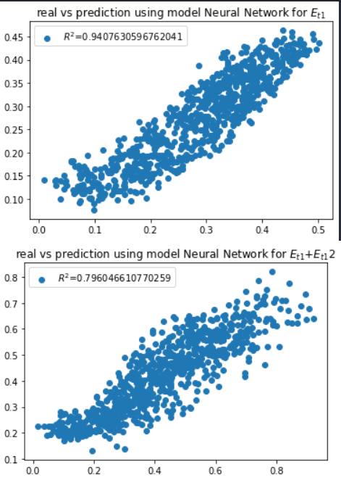
29 | 0.87646446561 | 0.77251758591 | 0.43545986484
30 | 0.94706823644 | 0.79944806987 | 0.42635062638
31 | 0.94076305968 | 0.79604661077 | 0.47584102408
32 | 0.94997529932 | 0.79543553729 | 0.4100699594
33 | 0.95113190922 | 0.76785826516 | 0.3127371833
34 | 0.79490632581 | 0.75342088049 | 0.3848686698

